Schaltschrank
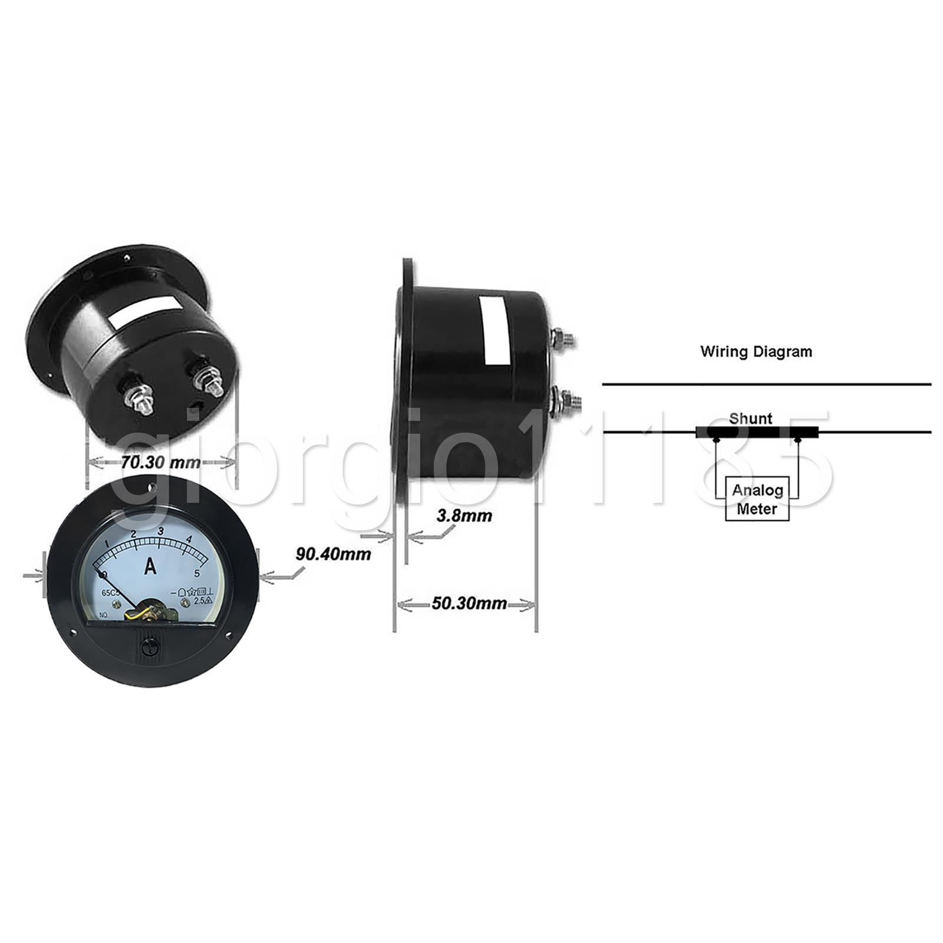
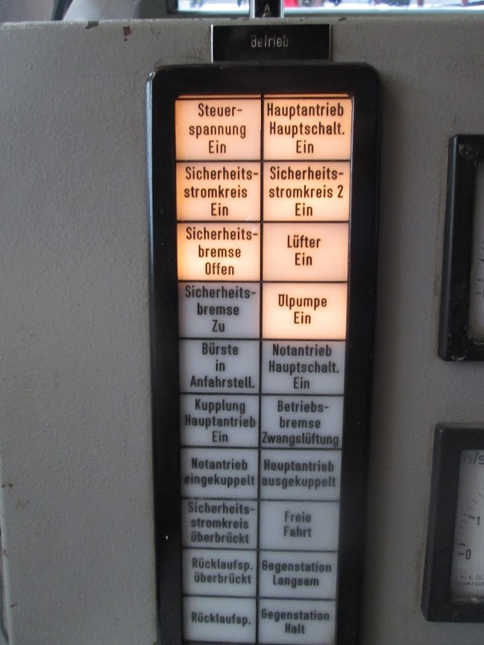
Gehäuse

 |  | http://gkshop.co.uk/de/0-5-a-dc-ammeter-amp-current-panel-meter-round-analogue-analog.html

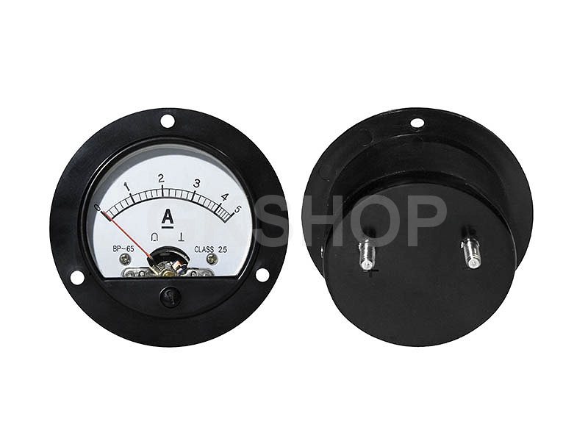

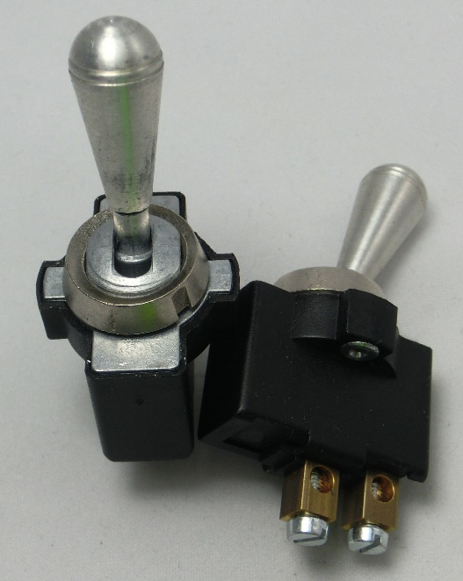
 | Kippschalter
 | http://www.ebay.de/itm/Kippschalter-aus-Aluminium-Ein-Aus-2polig-Schalter-6V-12V-345-01/322256822791?_trksid=p2047675.c100005.m1851&_trkparms=aid%3D222007%26algo%3DSIC.MBE%26ao%3D2%26asc%3D38052%26meid%3Dccb372c197a04cd49a68967fbfc41da1%26pid%3D100005%26rk%3D3%26rkt%3D6%26sd%3D322247093065

Zahnriemenscheiben
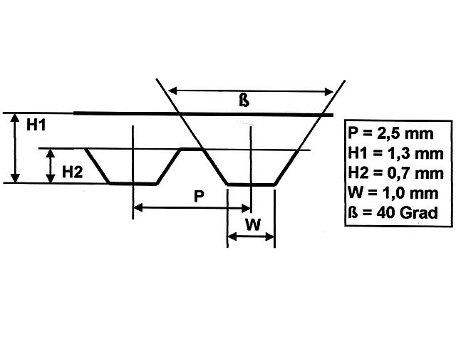
Teilung 2,5

Bezugsquellen
http://www.modellbauershop.de/antrieb/zahnriemenscheiben-teilung-t-25.php
http://www.modellbauershop.de/antrieb/zahnriemen-fuer-teilung-25.php
http://www.cncshop.at/index.php?k=798
http://www.hug-technik.com/shop/product_info.php?info=p5264_metr--zahnriemenscheibe-t5-21-mm-breit--15-zaehne--zahnriemenrad-t5-21-15.html
Berechnung
http://smarthost.maedler.de/maedlertools/maedler.html

Berechnung Zahnriemenscheibe T2,5
Zähne | 65 |  | Biegeradius Riemen | 0.55
Wirkdurchmesser | 51.73 | [mm] | Winkel | 0.38800011833 | 22.2
Außendurchmesser | 51.18 | [mm] | Trapezlänge oben | 1.010313595 | 1.0533682449 | 0.0098661406333
Innendurchmesser | 49.18 | [mm] | Schnitt außen | 52.905688225
Schnitt außen | 52.91 |  | Riemenbiegestelle trapezlänge | 1.0211717993
 |  |  | zahnoberkantelänge | 1.2292576704

Berechnung Zahnriemenscheibe T5
Zähne | 90
Wirkdurchmesser | 143.24 | [mm]
Außendurchmesser | 142.39 | [mm]
Tascheinnendurchmesser | 140.59 | [mm]
Winkeleckeinnendurchmesser | 138.59 | [mm]

DIN
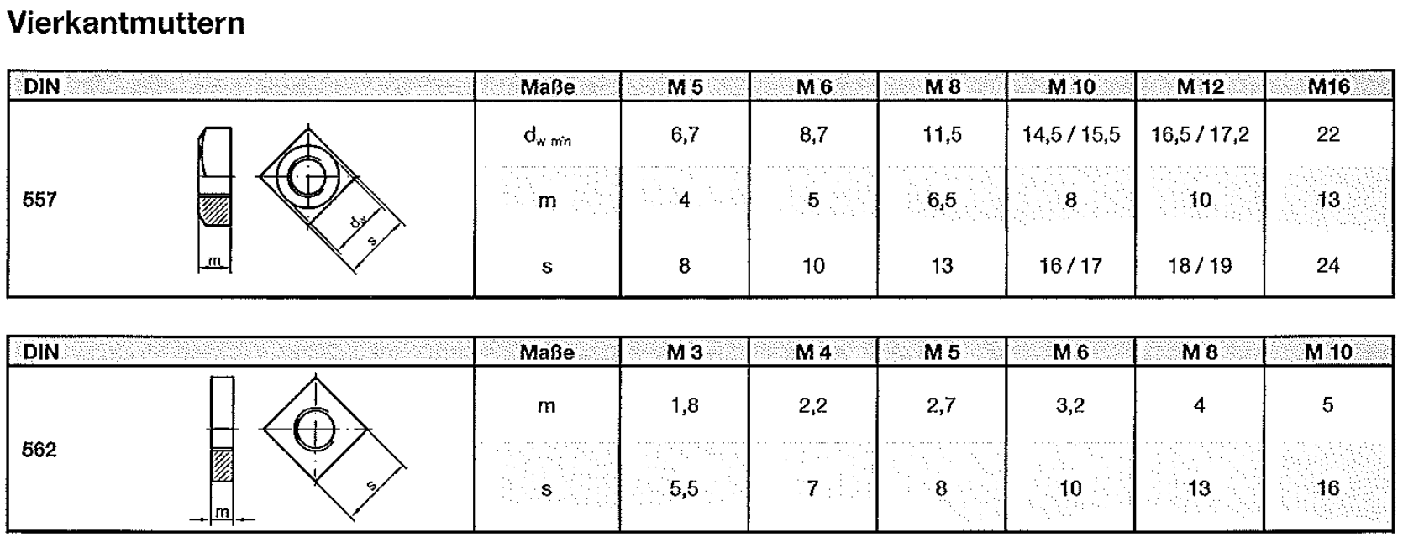

Kugelkopf M3 2 mm Duraluminium

Rotary Encoder
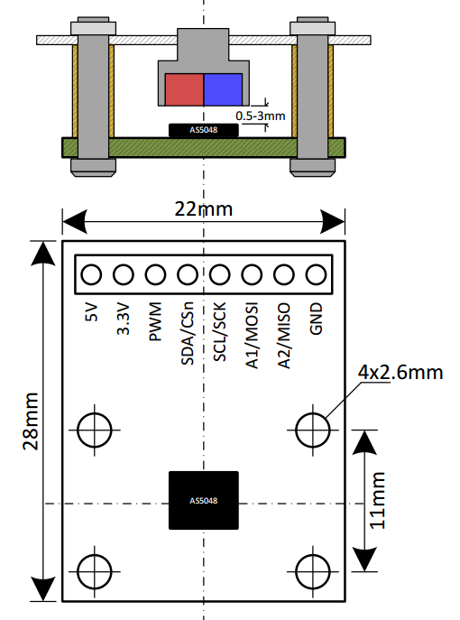
Eval Board | AS5048

Bezugsquelle
http://www.mouser.de/ProductDetail/ams/AS5048B-TS_EK_AB/?qs=sGAEpiMZZMvc81WFyF5EdoQL2wnmmwE79zX4h9RmJyQ%3d
http://www.digikey.de/product-detail/de/ams/AS5048B-TS_EK_AB/AS5048B-AB-1.0-ND/3188613

Operational Manual
http://www.mouser.com/ds/2/588/AS5048-EK-AB_Operation-Manual_Rev.1.3-820438.pdf

Arduino lib
https://github.com/sosandroid/AMS_AS5048B

Sensor |  |  | PCB Board
5V | rot |  | 5V
SDA | grün |  | SCL
SCL | weiß |  | SDA
GND | schwarz |  | GDN

 | I2C address | A1 | A2
wrist | 0x44(reprogged from 0x40)
ellbow | loo0 | VDD
upperarm | 0x42 |  | VDD
shoulder | 0x43 | 1 | 1
hips | 0x44

Herkulex Servo
HerkuleX Servo DRS-0101

Tutorial | http://robottini.altervista.org/dongbu-herkulex-arduino-library-2
Arduino library | http://robottini.altervista.org/wp-content/uploads/2012/12/Herkulex.zip

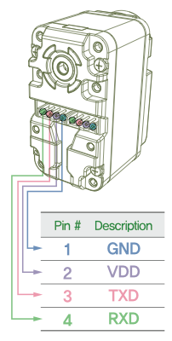

 |  | Kabel
 |  | blau | GND
 |  | rot | VDD
 |  | grün | TXD
 |  | schwarz | RXD

Teensy 3.5
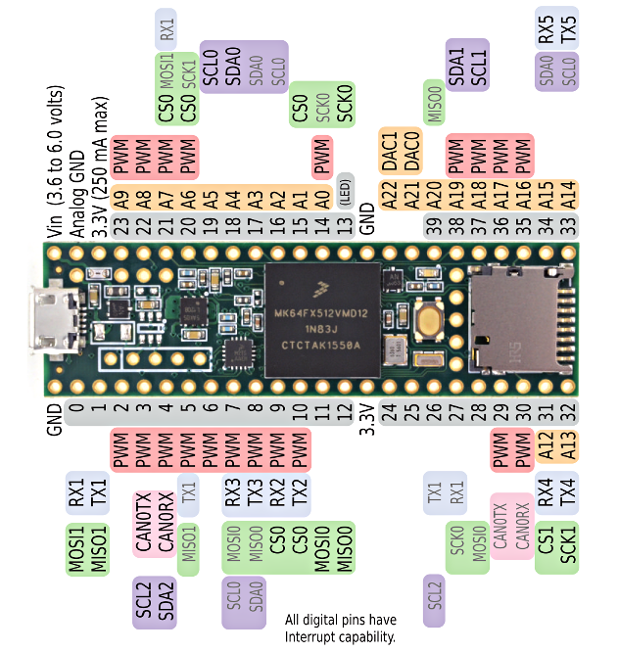
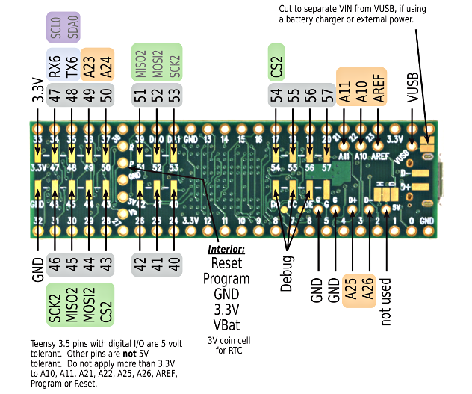
Teensy 3.5

Front | Back

PiBot Stepper Driver
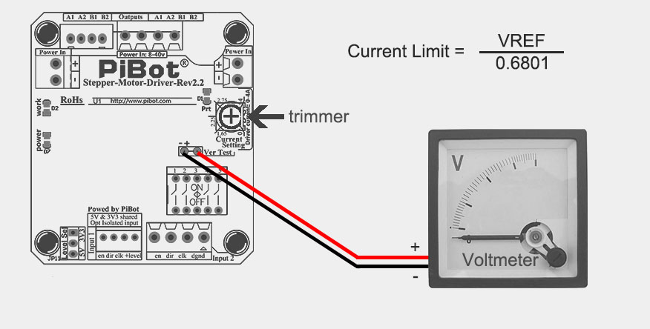
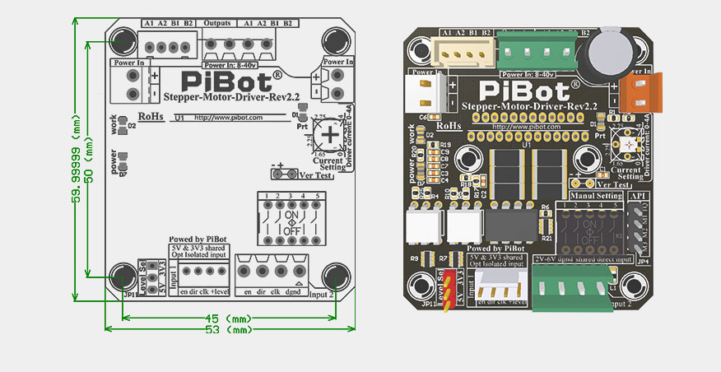
PiBot Stepper Driver
http://www.pibot.com/pibot-stepper-driver-rev2-2.html
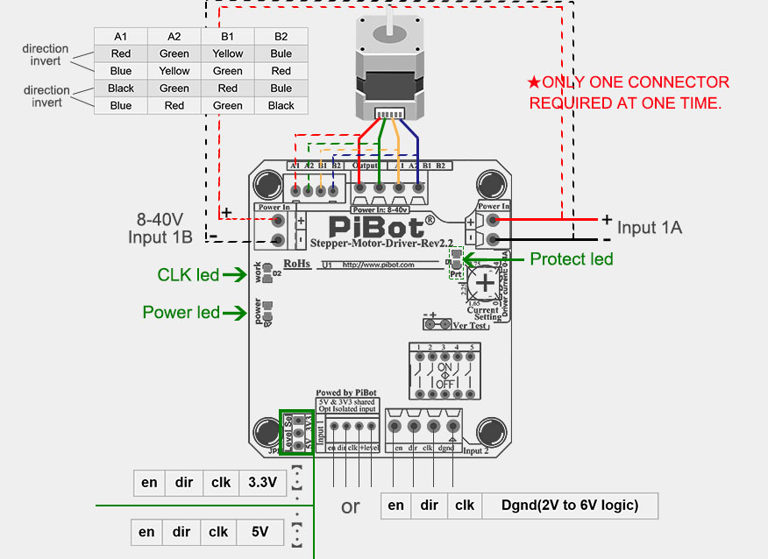
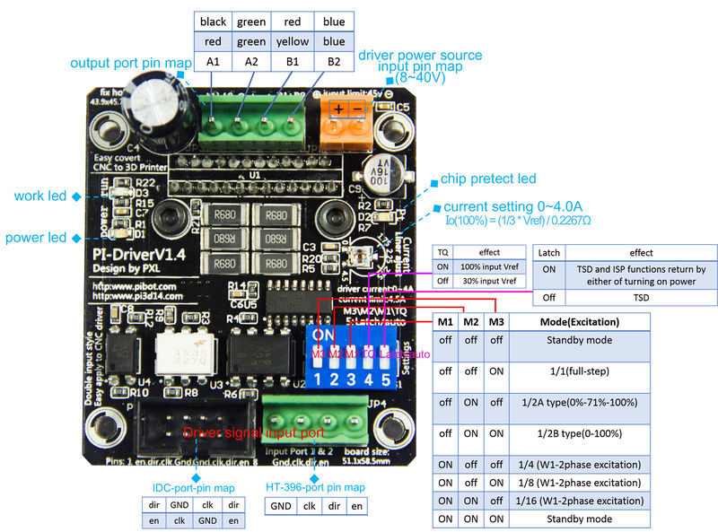

 | en

Micro-stepping Setting

This picture shows how you can change the micro-stepping settings of the driver.
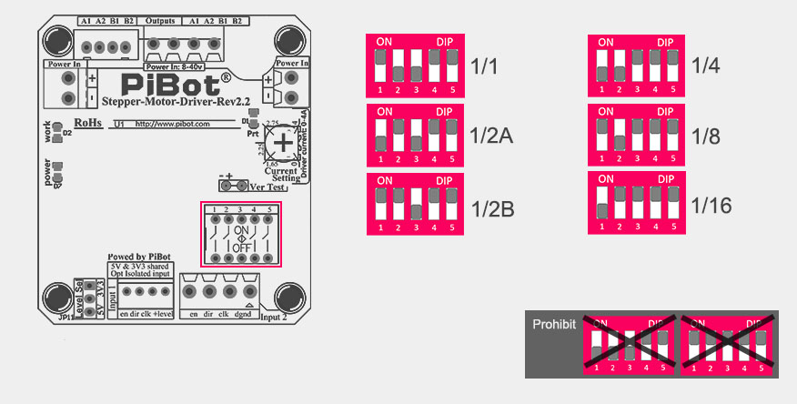

Output Limit current Adjust

You can approximate the current limit by the position of the marked point on the trimmer. DO NOT EXCEED YOUR MOTOR’S CURRENT RATING.
OR the current limit can be adjusted by measuring VREF and turning the trimmer. Connect the [+] of the voltmeter to VREF and the [-] lead to GND and read the value.
Current Limit = VREF ÷ 0.6801
So for example the Max current is: 2.81V ÷ 0.6801 = 4.1317A

